1_EPI_Framework
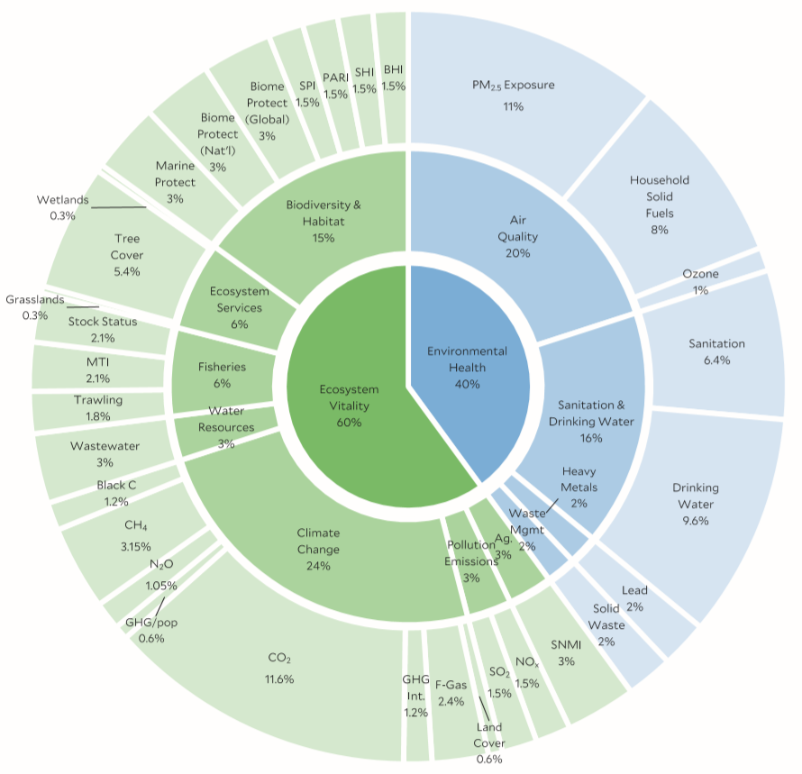
The 2020 EPI Framework. The framework organizes 32 indicators into 11 issue categories and two policy objectives, with weights shown at each level as a percentage of the total score.

